Tracker de Sustentabilidad
Adecoagro
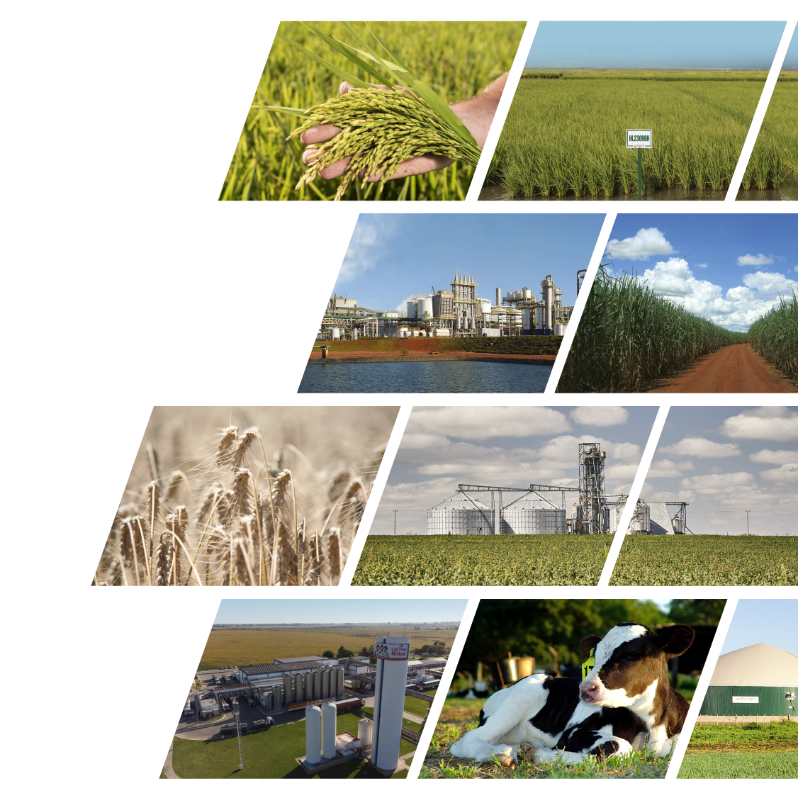

UN MODELO DE
DESARROLLO SUSTENTABLE

Adecoagro tracker de Sustentabilidad

Indicadores Financieros & Operacionales | hacé click acá
Indicadores Ambientales | hacé click acá
Indicadores Sociales | hacé click acá
Indicadores de Gobernanza | hacé click acá
Targets y Compromisos | hacé click acá
Nuestras Políticas | hacé click acá
Nuestras Certificaciones | hacé click acá

Email: ir@adecoagro.com
Sitio web: www.adecoagro.com

Información actualizada al 21 de Mayo de 2025
La información de este tracker se encuentra alineada metodológicamente con nuestro Último Reporte Integrado (2024)

Targets y Compromisos
NUESTROS targets
 |  | ADECOAGRO TARGETS Y COMPROMISOS Para mayor información por favor referirse a nuestro Reporte Integrado 2024 (hacé click acá)

Producimos alimentos y energía renovable con el foco en proteger nuestro planeta y cuidar de las personas mediante un modelo de gobernanza transparente. Como parte de nuestro modelo sustentable de negocio, definimos los siguientes targets y compromisos:

TARGET INTENSIDAD DE CARBONO | TARGET DIVERSIDAD DE GÉNERO | COMPROMISO INTENSIDAD DE AGUA

-20%
reducción en nuestra intensidad de carbono a 2030
25%
participación de mujeres en posiciones de liderazgo a 2030
 |  | Como empresa agroindustrial, el agua es esencial para nuestra producción a campo, especialmente en nuestro negocio de arroz. El agua forma parte de los 10 principales temas materiales de Adecoagro. Por esta razón, buscamos continuamente formas de mejorar la eficiencia para optimizar el uso de este recurso. Ya desde hace varios años, adoptamos tecnologías avanzadas de riego, y seguimos extendiendo estas prácticas a lo largo de las hectáreas de nuestros campos de arroz. Estas tecnologías nos han permitido reducir el consumo de agua en el riego hasta un 30%. Nuestra ambición por la eficiencia y el cuidado del ambiente nos impulsa a adoptar soluciones innovadoras que minimicen aún más nuestra huella hídrica. Como se indica en nuestra Política Ambiental, mantenemos nuestro compromiso de prevenir la contaminación del agua y promover el uso responsable de este recurso vital.

Año base: 2021 Año target: 2030 | Año target: 2030
IC 2021: 0,309 IC 2030: 0,241
Intensidad de carbono (IC): emisiones netas relativas al volumen total producido por la empresa | Diversidad de género: participación de mujeres en posiciones de liderazgo (%)
Alcance: emisiones de alcance 1 & 2, netas de remociones y secuestros | Definición: las posiciones de liderazgo incluyen Directores, Gerentes y Supervisores
Metodología: seguimos el GHG Protocol | Alcance: total compañía - todos los negocios y empleados de Adecoagro
Carbono Orgánico del Suelo: excluído | Progreso a la fecha
Progreso a la fecha | Diversidad de género 2024: 17%
IC 2024: 0,279 | En Adecoagro, creemos firmemente en la creación de equipos diversos, la inclusión de distintas perspectivas y la valoración de las contribuciones individuales como bases fundamentales para impulsar la innovación y el crecimiento.
Nota: Esperamos una tendencia oscilante y decreciente en nuestra intensidad de carbono para alcanzar el objetivo a 2030.

Información actualizada al 21 de Mayo de 2025

Políticas
Adecoagro

UN MODELO DE
DESARROLLO SUSTENTABLE

Adecoagro: Políticas y Compromisos
Hacé click acá para acceder

Política | Fecha de Publicación
Política de Seguridad y Salud Ocupacional | 2022-11-29
Política de Distribución | 2022-06-22
Política de Diversidad e Inclusión | 2022-06-15
Política Ambiental | 2022-06-08
Política de Derechos Humanos | 2022-06-01
Política Integrada | 2021-06-10
Política de Calidad e Inocuidad | 2021-03-02
Política de Bienestar Animal | 2021-01-18

Información actualizada al 21 de Mayo de 2025

Certificaciones
Adecoagro

UN MODELO DE
DESARROLLO SUSTENTABLE

Adecoagro: Principales Certificaciones
Hacé click acá para acceder

Certificación | Operación | Negocio
OIA - Bienestar Animal | Carmen (tambos) | Leche
Bonsucro | Ivinhema y Angelica | Azúcar, Etanol y Energía
FSSC 22000 | Monte Alegre | Azúcar, Etanol y Energía
FSSC 22000 | Plantas Chivilcoy y Morteros | Leche
FSSC 22000 | Molinos Mercedes, San Salvador, Franck y Paso Dragon, y Planta de snacks Pilarica | Arroz
FSSC 22000 | Planta de Girasol | Granos - girasol
BRCGS Food Safety | Planta de Maní | Granos - maní
RenovaBio | Monte Alegre, Ivinhema, Angelica | Azúcar, Etanol y Energía
ISO 14.001 | Biodigestores | Leche
RTRS | Abolengo, San Carlos y La Rosa (y otros campos de soja alquilados) | Granos - soja
Farm Sustainability Assessment – Sustainable Agriculture Initiative | Campos de maní, trigo, maíz y arroz | Granos - maní, trigo, maíz Arroz Rice
Halal | Monte Alegre | Azúcar, Etanol y Energía
Kosher | Monte Alegre, Planta de Girasol y Molinos San Salvador y Franck | Azúcar, Etanol y Energía Arroz y Granos (girasol)
Energia Verde | Monte Alegre, Ivinhema y Angelica | Azúcar, Etanol y Energía
Auditorías SMETA (de Sedex) | Planta Chivilcoy, Peanut and Sunflower Plants and Franck Mill | Arroz, Leche y Granos
Agricultura familiar | Monte Alegre | Azúcar, Etanol y Energía
Cefetra Certified Responsible Soya (CRS) | Campos de soja de Argentina | Granos - soja
Mais Integridade | Monte Alegre, Ivinhema y Angelica | Azúcar, Etanol y Energía
Great Place To Work (GPTW) | Monte Alegre, Ivinhema y Angelica | Azúcar, Etanol y Energía

Las certificaciones anteriores corresponden al año 2024

